Лист1
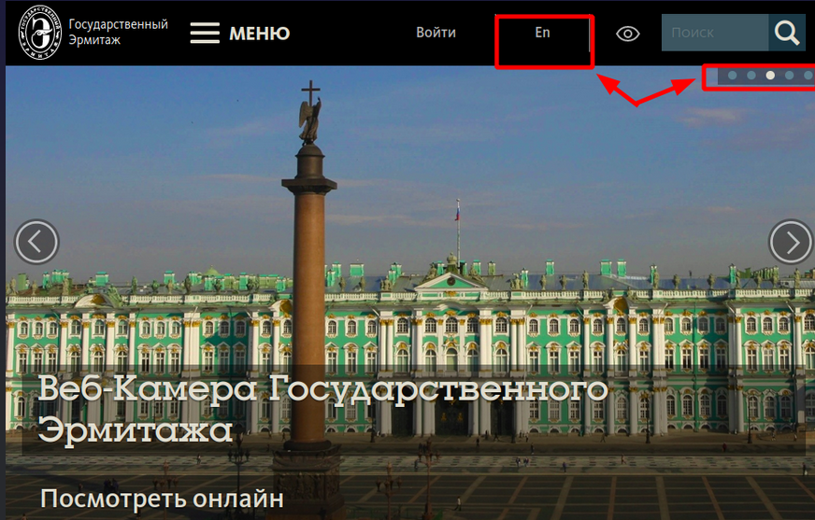
id | краткое описание | предусловия | ожидаемый результат | шаги | приоритет
MG_1 | Проверка переключения языка с русского на английский | Сайт открыт в русской версии, переключатель языков доступен | После переключения весь интерфейс отображается на английском языке (меню, заголовки, подписи кнопок). Адресная строка меняестя на /en | 1.Нажать на переключатель языка "en" 2.Дождаться перезагрузки/обновления страницы. 3.Осмотреть основные элементы интерфейса (меню, заголовки, кнопки). 4.Перейти на несколько разных страниц (главная, новости, контакты) и убедиться, что язык сохраняется | Средний
MG_2 | Проверка переключения языка с английского на русский | Сайт открыт в английской версии, переключатель языков доступен | После переключения весь интерфейс отображается на русском языке (меню, заголовки, подписи кнопок) | 1.Нажать на переключатель языка "рус" 2.Дождаться перезагрузки/обновления страницы. 3.Осмотреть основные элементы интерфейса (меню, заголовки, кнопки). 4.Перейти на несколько разных страниц (главная, новости, контакты) и убедиться, что язык сохраняется | Средний
MG_3 | Проверка перевода контента в разделе "Контакты" | Сайт открыт и переключен на английский язык | Язык не сбрасывается при внутренней навигации | 1.Находясь на главной странице, кликнуть на раздел "Новости". 2.На странице новостей проверить, что язык остался английским. 3.Кликнуть на любую новость и убедиться, что язык сохранился. 4.Вернуться на главную (через логотип или меню) — язык должен остаться английским | Высокий
MG_4 | Проверка перевода контента в разделе "Новости" | Сайт открыт и переключен на английский язык | Язык не сбрасывается при внутренней навигации | 1.Находясь на главной странице, кликнуть на раздел "Новости". 2.На странице новостей проверить, что язык остался английским. 3.Кликнуть на любую новость и убедиться, что язык сохранился. 4.Вернуться на главную (через логотип или меню) — язык должен остаться английским | Высокий
MG_5 | Проверка перевода контента в разделе "Экономика | Сайт открыт и переключен на английский язык | Язык не сбрасывается при внутренней навигации | 1.Находясь на главной странице, кликнуть на раздел "Новости". 2.На странице новостей проверить, что язык остался английским. 3.Кликнуть на любую новость и убедиться, что язык сохранился. 4.Вернуться на главную (через логотип или меню) — язык должен остаться английским | Высокий
MG_6 | Проверка перевода контента в разделе "Поиск" | Сайт открыт и переключен на английский язык | Язык не сбрасывается при внутренней навигации | 1.Находясь на главной странице, кликнуть на раздел "Новости". 2.На странице новостей проверить, что язык остался английским. 3.Кликнуть на любую новость и убедиться, что язык сохранился. 4.Вернуться на главную (через логотип или меню) — язык должен остаться английским | Средний
MG_7 | Проверка быстрого клика по переключателю несколько раз подряд | Открыта русская версия сайта | Сайт не "падает", не возникает ошибок 500. Переключение происходит один раз (или корректно обрабатываются множественные запросы). В итоге страница отображается на английском. | 1.Быстро (двойным или тройным кликом) нажать на переключатель языка. 2.Наблюдать за поведением страницы. | Низкий
MG_8 | Проверка кликабельности иконки ВКонтакте | Сайт открыт на главной странице. В шапке присутствует иконка VK. | Открывается новая вкладка браузера с официальной страницей города ВКонтакте Исходная вкладка с сайтом остаётся открытой. | 1.Навести курсор на иконку VK. 2.Убедиться, что курсор меняется на указатель. 3.Кликнуть по иконке | Средний
MG_9 | Проверка кликабельности иконки Telegram | Сайт открыт на главной странице. В шапке присутствует иконка Telegram. | Открывается новая вкладка браузера с официальной страницей города Telegram Исходная вкладка с сайтом остаётся открытой. | 1.Навести курсор на иконку Telegram. 2.Убедиться, что курсор меняется на указатель. 3.Кликнуть по иконке | Средний
MG_10 | Проверка кликабельности иконки Одноклассники | Сайт открыт на главной странице. В шапке присутствует иконка Одноклассники. | Открывается новая вкладка браузера с официальной страницей города Одноклассники Исходная вкладка с сайтом остаётся открытой. | 1.Навести курсор на иконку Одноклассники. 2.Убедиться, что курсор меняется на указатель. 3.Кликнуть по иконке | Средний
MG_11 | Проверка отображения иконок соцсетей на мобильных устройствах | Открыть сайт на мобильном устройстве или в эмуляторе. Сайт открыт на главной странице. В шапке присутствуют иконки: VK, Telegram, Одноклассники, ТикТок. | Иконки адаптируются под размер экрана. Ссылка открывается корректно (в браузере или соответствующем приложении, если установлено). | 1.Найти блок с иконками соцсетей. 2.Проверить, что иконки отображаются чётко, не накладываются друг на друга. 3.Коснуться пальцем по иконке VK, Telegram, Одноклассники, ТикТок | Средний
MG_12 | Проверка кликабельности иконки ТикТок | Сайт открыт на главной странице. В шапке присутствует иконка ТикТок | Открывается новая вкладка браузера с официальной страницей города ТикТок Исходная вкладка с сайтом остаётся открытой. | 1.Навести курсор на иконку ТикТок. 2.Убедиться, что курсор меняется на указатель. 3.Кликнуть по иконке | Средний

